Sheet1
建筑面积 | 建成年代 | 成新度 | 厂房 | 建安 | 办公 | 建安 | 综合建安
2628.85 | 2005 | 79% | 2050.5 | 2000 | 578.35 | 2500
1937.45 | 2011 | 86% | 1549.96 | 2000 | 387.49 | 2500
1925.32 | 2013 | 90% | 1925.32 | 2000 | 0 | 2500
1440.53 | 2013 | 90% | 864.32 | 2000 | 576.21 | 2500
7932.15 | 2009.8601577 | 85% | 6390.1 | 2000 | 1542.05 | 2500 | 2097.2025239

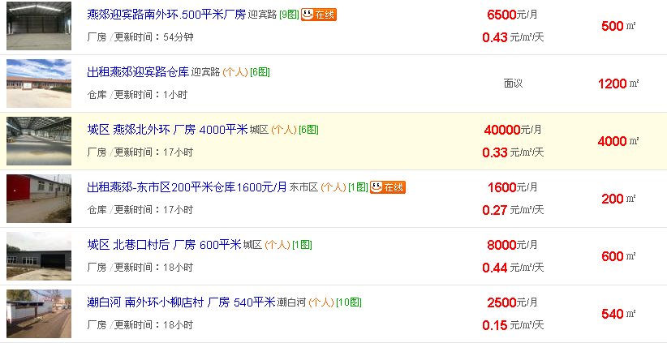

 |  |  |  |  |  |  |  |  | 0.46
 |  |  |  |  |  |  |  |  | 1
 |  |  |  |  |  |  |  | 500 | 0.43
 |  |  |  |  |  |  |  | 200 | 0.27
 |  |  |  |  |  |  |  | 600 | 0.44
 |  |  |  |  |  |  |  | 400 | 0.32
 |  |  |  |  |  |  |  | 400 | 0.3
 |  |  |  |  |  |  |  | 1600 | 0.6
 |  |  |  |  |  |  |  | 1800 | 0.85
 |  |  |  |  |  |  |  | 4500 | 1
 |  |  |  |  |  |  |  | 10000 | 0.8

 |  |  |  |  |  |  |  |  | 11214.85 | 0.1
 |  |  |  |  |  |  |  |  | 0.14138474436

